Sheet2
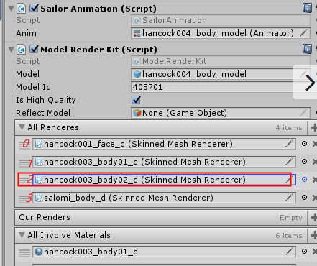

ModelId定义
1-1000 | 主卡
1001-2000 | 怪物
3000往后 | 其他

